关系图
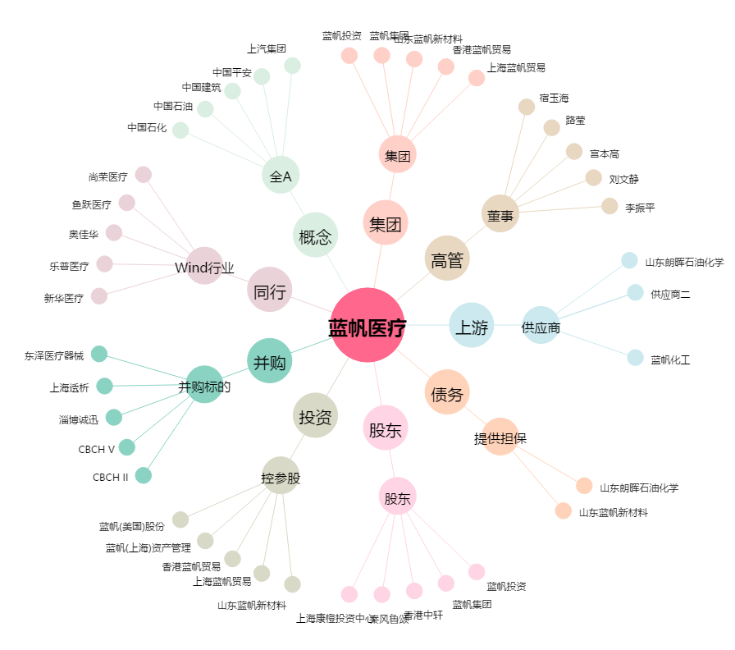
蓝帆医疗[002382.SZ] - 关系概览图

